TC 1
Test Case ID |  | BU_001 |  | Title | Verificacion metodo GET con parametro valido (3)
Created By |  | QJorge |  | Reviewed By |  |  | Version |  | 1.0
Project name |  | Servicio apis de mercado libre |  | Module name | Customers |  | Stage |  | Testing
Environment |  | Test 1 |  | Device | Browser (Chrome 108.0) |  | Test Level |  | System
Testing date |  | 2023-03-11 |  | Status | Pass |  | Test Type |  | Functional
Severity |  | High |  | Priority | Medium

Ticket Log

P# | Prerequisites: |  |  |  | TD# | Test Data
1 | Tener cuenta en Postman |  |  |  | 1 | id = 3
2 | Tener una cuenta activa registrada |  |  |  | 2
3 | Tener acceso al metodo GET de MercadoLibre |  |  |  | 3

Test Scenario | Ver informacion del usuario especificado en el metodo GET de MercadoLibre

Step # | Step Details |  | Test Data | Expected Results | Actual Results |  |  | Pass / Fail / Not executed / Suspended

1 | Ingresar a Postman |  |  | La aplicación deberia abrir | As Expected |  |  | Pass
2 | Crear una nueva colección |  |  | Se podria crear una nueva colección | As Expected |  |  | Pass
3 | Crear una nueva peticion GET |  |  | Se podria crear una nueva peticion GET | As Expected |  |  | Pass
4 | Introducir el URL del metodo GET siendo el ultimo valor un dato de Test Data |  | 3 | Se podria ingresar el URL con los datos de prueba | As Expected |  |  | Pass
5 | hacer click en el boton de la esquina superior derecha |  |  | Se ejecutara el servicio | As Expected |  |  | Pass
6 | Visualizar la informacion del cliente solicitado en formato json |  |  | Se Visualizaria la informacion del cliente | As expected |  |  | Pass

URL GET |  | https://reqres.in/api/users/{Test Data}

Attachments
Uso en Postman |  |  |  |  |  | Retorno infomarción del cliente asociado con el id 3

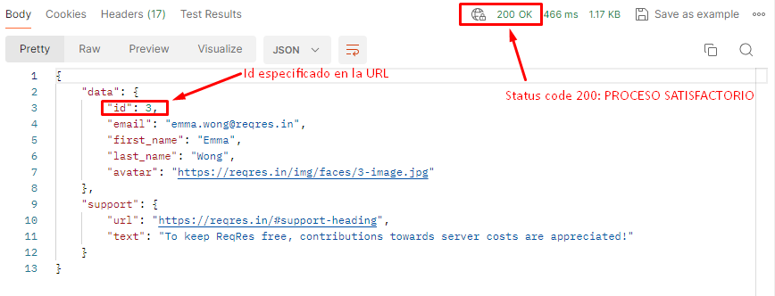

Approvals
References

TC 2
Defect ID |  | BU_002 |  | Title | Verificacion metodo GET con parametro valido (10)
Created By |  | QJohan |  | Reviewed By | Juan (QA Lead) |  | Version |  | 1.0
Project name |  | Servicios apis mercado libre |  | Module name | Authentication |  | Stage |  | Testing
Environment |  | Production |  | Device | Browser (Chrome 108.0) |  | Test Level |  | System
Testing date |  | 2023-02-15 |  | Status | Pass |  | Test Type |  | Functional
Severity |  | Medium |  | Priority | Medium

Ticket Log

P# | Prerequisites: |  |  |  | TD# | Test Data
1 | Tener cuenta en Postman |  |  |  | 1 | id = 10
2 | Tener una cuenta activa registrada |  |  |  | 2
3 | Tener acceso al metodo GET de MercadoLibre |  |  |  | 3

Test Scenario | Ver informacion del usuario especificado en el metodo GET de MercadoLibre

Steps to reproduce the issue
Step # | Step Details |  | Test Data | Expected Results | Actual Results |  |  | Pass / Fail / Not executed / Suspended

1 | Ingresar a Postman |  |  | La aplicación deberia abrir | As Expected |  |  | Pass
2 | Crear una nueva colección |  |  | Se podria crear una nueva colección | As Expected |  |  | Pass
3 | Crear una nueva peticion GET |  |  | Se podria crear una nueva peticion GET | As Expected |  |  | Pass
4 | Introducir el URL del metodo GET siendo el ultimo valor un dato de Test Data |  | 10 | Se podria ingresar el URL con los datos de prueba | As Expected |  |  | Pass
5 | Hacer click en el boton de la esquina superior derecha |  |  | Se ejecutara el servicio solicitado | As Expected |  |  | Pass
6 | Visualizar la información del cliente asociado en formato JSON |  |  | Se Visualizaria la informacion del cliente | As Expected |  |  | Pass
URL GET |  | https://reqres.in/api/users/{Test Data}

Attachments
Uso en Postman |  |  |  |  |  | Retorno infomarción del cliente asociado con el id 10

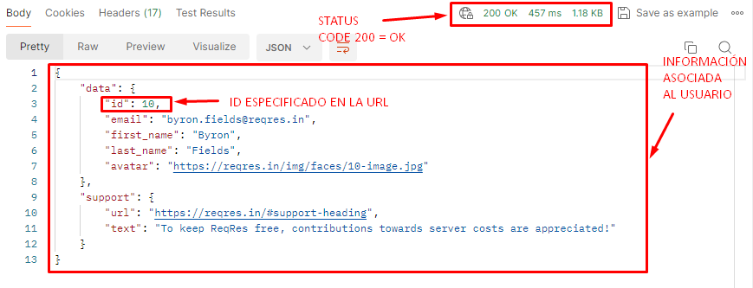

Approvals
References

